关系图
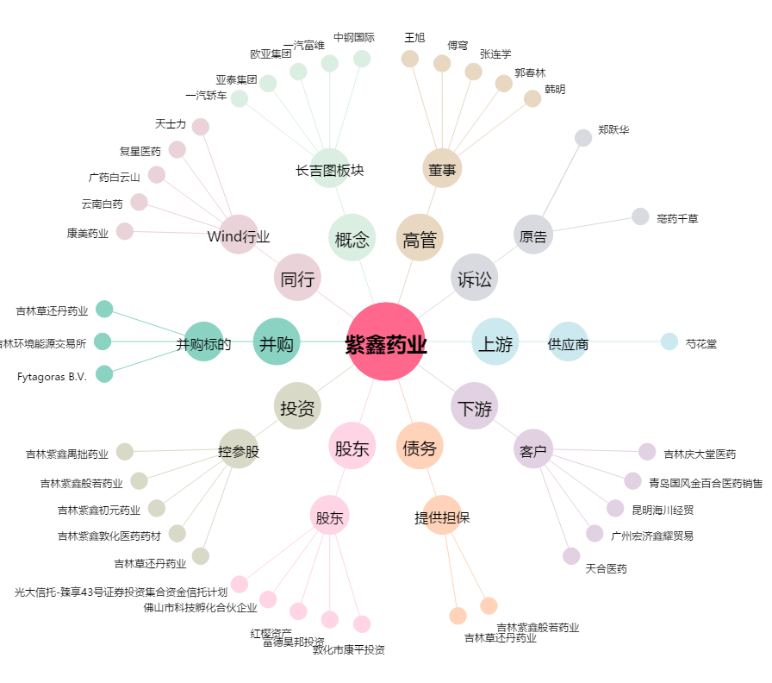
紫鑫药业[002118.SZ] - 关系概览图

